GFG加工厂信息
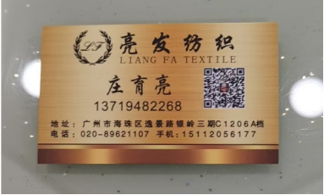
加工厂 | 版布地址 | 大货地址 | 备注
杰登 | 东莞市虎门镇虎门寨振华路东下四巷53号6楼 刘小姐 15917680929 | 送鸿洲酒店充电站停车场 13509807206老刘车队收 送 虎门寨振华路东下四巷53号六楼 杰登服饰 18829907161 徐小姐 | 大货布面要贴标签，标签上要有昇奕隆/布种品名信息
BTC | 广州市番禺区洛浦街西三村开发东路3号达新工业园C栋中梯五层504-505 刘小姐15915701761 | 送亮发纺织 广州市海珠区逸景路银岭三期C1206A档 苏珊贝绸刘小姐的货。下午1点到5点
韦欣-蔡生 | 广州市番禺区积光工业园1栋四楼，蔡生13544390809 | 飞龙物流鸿洲充电桩停车场出口B62一B63号，13538795909蒋生，收货人：韦欣蔡生13544390809
韦欣-小助 | 海珠区赤沙南便基横街广州晨恩服饰2楼—泰丰制衣厂—小助收13068801544 | 老崔车队13002018168-鸿州充电站21位—收货-赤沙小助
圣德 | 东莞市虎门镇威远大道230号熙曜楼4楼 《东莞市圣德服饰有限公司》 收件人：汤德新：13829221076 | 《珠江轻纺城：D区广州酒家对面》 老刘车队13509807206： 写上：汤生13829221076
D&J | 广州市番禺区石碁镇亚运大道895号合劲嘉福创新城6号楼（E栋） （二楼） 18820036135 欣慧
万泰 | 田田 18677947720 广东省佛山市南海区海北大道129号三楼（加油站对面，广磊石材工程部隔壁楼三楼 | 送佛山阿强货运 中大国际轻纺城B区08号车位 15876555680 万泰服饰 傅生 18588578221 | 对账单需要随货一起出
三佰 | 广东省深圳市宝安区沙井街道后亭第二工业区福新创客大厦C座2楼 深圳三佰服装有限公司 Yannis 18218567292
三佰-夜色 | 东莞市虎门镇永勤工业区D栋3楼夜色服饰 芝芝13268697803 | 日发车队，虎门夜色 余生18676045188 收
三佰-正恒 | 付小姐 18002881313 正恒 广东省东莞市虎门镇博头宝丽印刷厂A栋4楼正恒服饰 | 送老孙车队，地址：广东省东莞市虎门镇博头宝丽印刷厂A栋4楼正恒服饰付小姐18002881313
三佰-妮裳 | 虎门镇镇口第二工业区顺成产业园A栋3楼财务室 飞飞，15817384767 | 发大新车队 13602333371 写孙先生收 电话13712975368
越安 | 广西省防城港东兴镇菜市街34号 阿花14777424150 | 广州市花都区狮岭镇狮岭皮革城四期南广场7到9号海粤物流，4555收，14758359976(PHUONG THAO 0835.942.886
家棋服饰 | 东莞市虎门镇家棋服饰有限公司，虎门镇太新路六街2号一楼 黄莹13532450641
扑喜 | 上海市宝山区城银路555弄绿地领海7号楼202 扑喜商贸 单正亚 13917266991 | 发润邦物流
广州橙爱 | 广东省广州市番禺区南村镇南光路永顺大厦一楼，小宇13112523551 |  | 版布地址是橙爱的印花厂
汕头佳音 | 汕头市龙湖区经发大厦B座8楼 汕头佳音服装有限公司，吕晓璇 15817902354
依斯高 | 广州市越秀区沿江中路299号 银海大厦19楼 依斯高贸易公司 SANDY 黄小姐 020-66842111（内线64）
锦兰 | 广州花都区铁山河西路301厂房19899193025丘丽珠
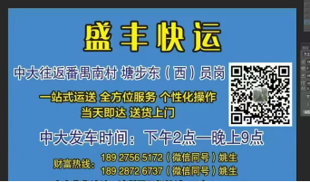
慧帆服饰 | 佛山市南海区大沥镇盐步河西陆东工业区德启创意园C座4楼 慧帆服饰 (采购部) 覃生 15361934808
韦欣 - 华之兴 | 广州市番禺区南村镇兴业大道1204号A栋四楼 吴华18819296766 | 发盛丰快运
韦欣 - 怡鑫 | 潘生 手机13807029348 广州白云区元下田南路2号之三栋二楼怡鑫服饰 | 发润邦物流，元下田，乐生13925199395
英耐特 | 广州市番禺区南大路工业二路7号华家万众产业园3栋2梯5楼506英耐特服装有限公司 邓生 18802059471
卿雅 | 广州海珠区逸景路82号珠江国际纺织城B栋梭织大厦1706甄生，13560105090

